Sheet1
1. PC 환경설정
2. 개발환경 S/W목록
3. Development Pack 설치
4. Maven 설정
5. 형상관리 연동
6. Project Import
7. Embedded Tomcat 기동
8. 기타 Tools
9. Maven Update
4
7
13
21
23
27
29
32
34

PC 환경설정

DBCM Project Directory Structure For Developer’s PC

이 문서는 아래의 디렉터리를 기준으로 개발자 PC 환경 설정을 구성하도록 가이드 하였습니다. 아래와 같이 디렉토리를 생성하신 후 설치/설정을 계속 진행하여 주시기 바랍니다.

C:\dev\
dbcm
프로젝트 기준 디렉터리
1.eclipse
Eclipse Directory

2.openjdk-1.8.0.332
JDK Directory

3.workspace
Eclipse workspace

4.apache-maven-3.9.2
Maven Directory

5.java_code-style
Code templates

PC 환경설정

3.workspace > Source Directory Structure

업무

dbcm-app
dbcm-admin
dbcm-co
main
java
direct.idblife.{업무분류}
Java package
Java source build folder
static
css, js, images
config
message
mapper.{업무분류}
WEB-INF
src
resources
webapp
test
target
Junit Test
Query XML

PC 환경설정

3.workspace > Source Directory Structure

Batch

main
java
direct.idblife.biz.{업무}
package
Java source build folder
spring
properties
src
resources
test
target
Junit Test
dbcm-batch
{업무분류}
Query XML
mybatis

PC 환경설정

3.workspace > Source Directory Structure

Solution

dbcm-oz
ozr, odi

dbcm-eform
main
java
솔루션 소스
Java source build folder
솔루션 소스
솔루션 소스
src
resources
webapp
target

개발환경 S/W 목록

Software

다음은 dbcm 프로젝트에서 사용하게 될 Software 들의 목록입니다.
※ 아래 항목에 없거나, 컴포넌트에 별도로 사용할 S/W는 관리자와 협의하여 사용하시기 바랍니다.

개발환경 S/W 목록

Software

다음은 dbcm 프로젝트에서 사용하게 될 Software 들의 목록입니다.
※ 아래 항목에 없거나, 컴포넌트에 별도로 사용할 S/W는 관리자와 협의하여 사용하시기 바랍니다.

개발환경 S/W 목록

Java Technology

다음은 dbcm 프로젝트에서 사용하게 될 Java의 기반 기술들입니다. (Open Java 1.8)

개발환경 S/W 목록

Java framework & Library (1/3)

다음은 dbcm 프로젝트에서 사용하게 될 주요 Java Framework & Library 목록입니다
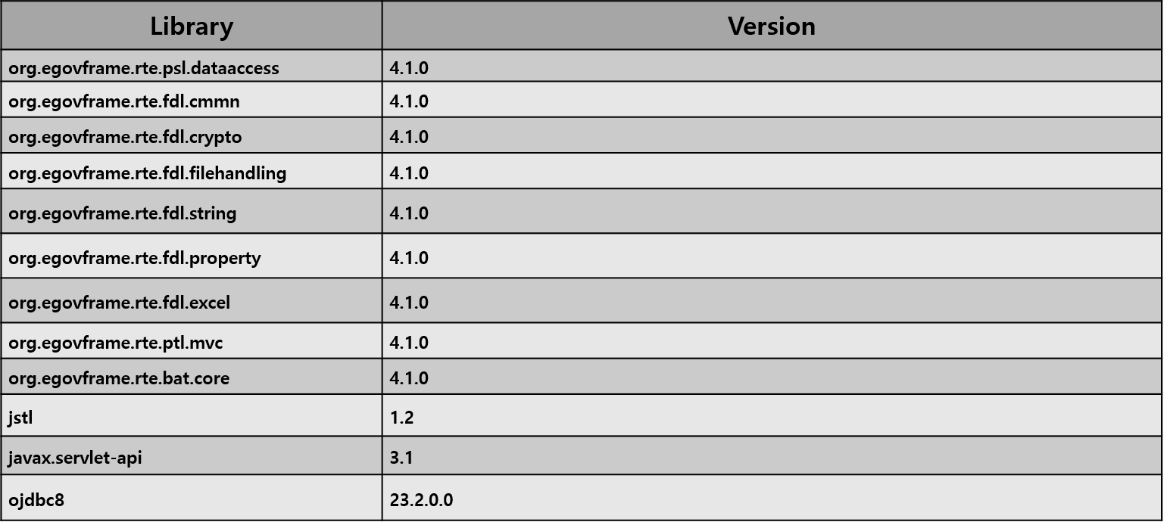

개발환경 S/W 목록

Java framework & Library (2/3)

다음은 dbcm 프로젝트에서 사용하게 될 주요 Java Framework & Library 목록입니다
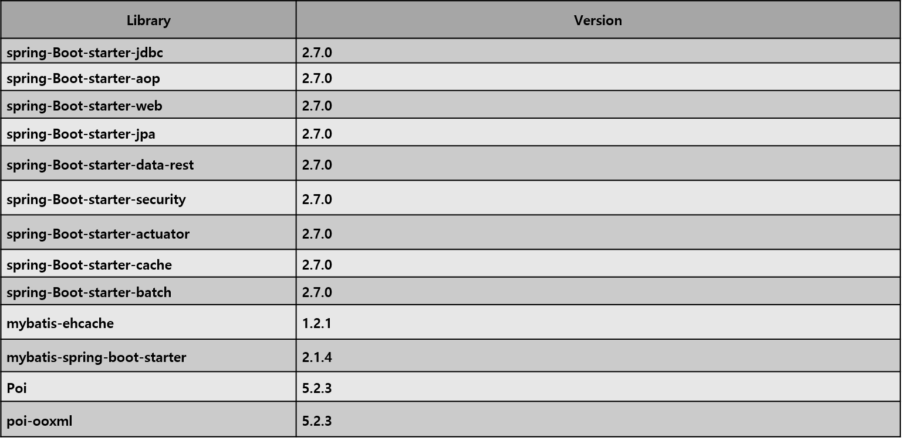

개발환경 S/W 목록

Java framework & Library (3/3)

다음은 dbcm 프로젝트에서 사용하게 될 주요 Java Framework & Library 목록입니다
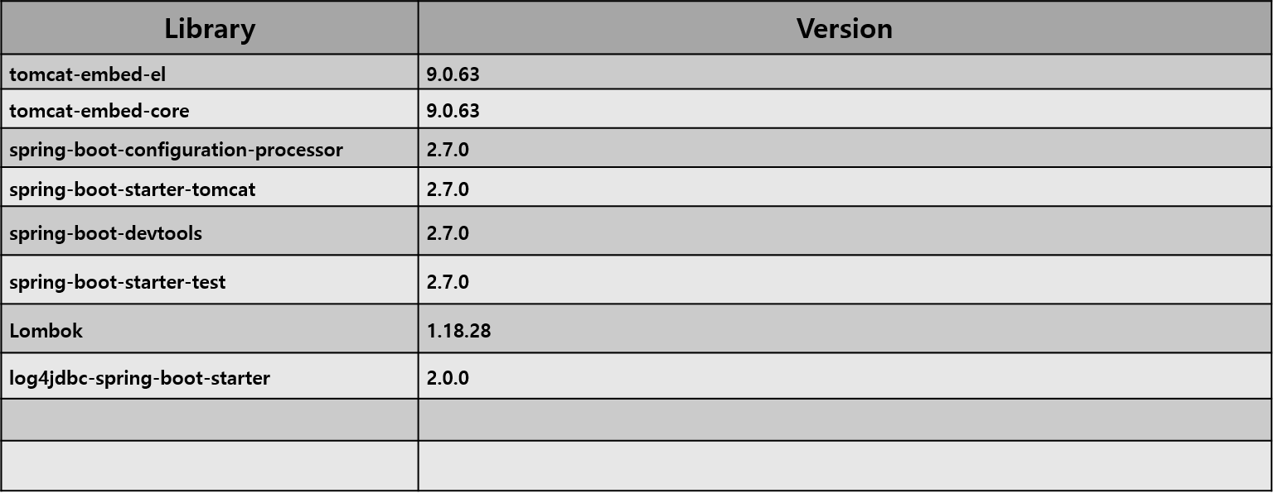

Development Pack 설치

Information

Software
OpenJDK build 1.8.0_332 for windows
Eclipse IDE for eGovFrameDev 4.1.0 64bit with DBCM Settings
Apache Maven 3.9.2
Download location
Jdk
https://github.com/ojdkbuild/ojdkbuild/releases/download/java-1.8.0-openjdk-1.8.0.332-1.b09/java-1.8.0-openjdk-1.8.0.332-1.b09.ojdkbuild.windows.x86_64.zip
Eclipse
https://www.egovframe.go.kr/home/sub.do?menuNo=94 -> 개발자용 개발환경 64bit(Implementation Tool) Version 4.1.0 download
Apache Maven
https://dlcdn.apache.org/maven/maven-3/3.9.2/binaries/apache-maven-3.9.2-bin.zip

Development Pack 설치

Directory Structure

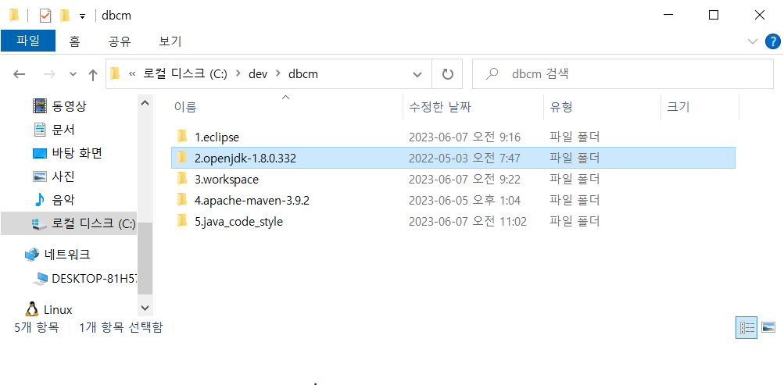

dbcm.zip

1
Directory location: C:/dev/dbcm

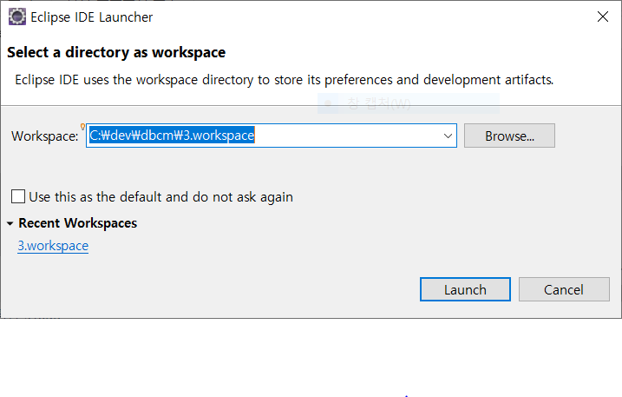

2

폴더구성을 위와 같이 1.eclipse, 2.openjdk-1.8.0.332, 3.workspace, 4.apache-maven-3.9.2, 5.java_code_style 을 구성을 확인 합니다.
eclipse를 실행시킨 후, 3.workspace 디렉토리를 지정 후 다음의 설정을 진행 바랍니다.

Development Pack 설치

Environment variable

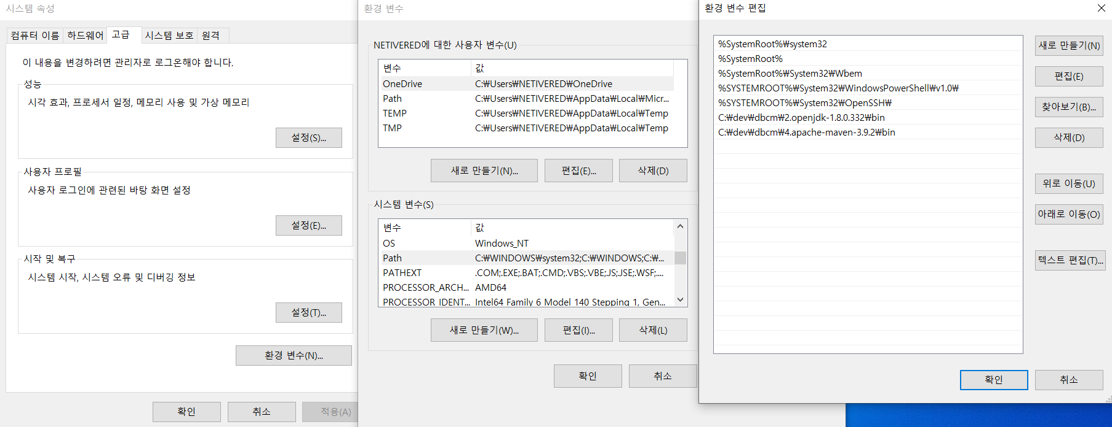

3

1
2
4

환경변수 클릭합니다.
사용자 변수에서 Path를 선택한 후 편집을 클릭합니다..
환경변수를 추가 합니다.
C:\dev\dbcm\2.openjdk-1.8.0.332\bin
C:\dev\dbcm\4.apache-maven-3.9.2\bin
확인을 클릭합니다.

Development Pack 설치

Eclipse User

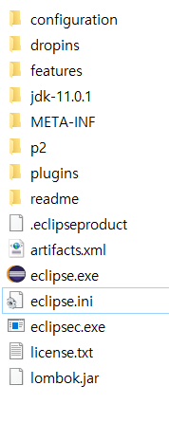

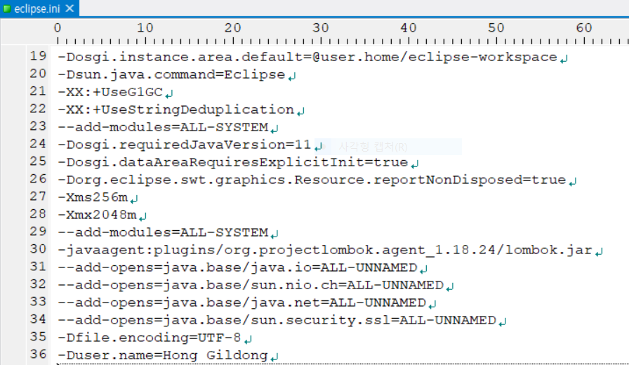

1

2
eclipse.ini 파일을 텍스트 편집기로
change user name을 개발자 이름으로 변경합니다.

Development Pack 설치

Text file encoding

1
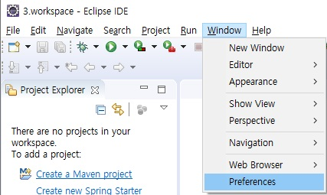
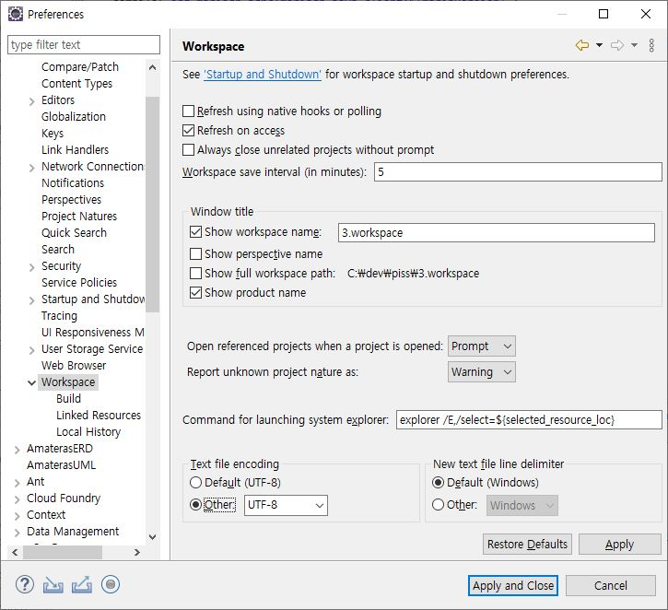

2

3
Window > Preferences 를 선택
Workspace를 선택
Other: UTF-8을 선택
Apply and Close 를 클릭합니다.

4

※ dbcm.zip을 압축 해제 할 때는 별도 설정할 필요 없습니다.

Development Pack 설치

Java Code Templates

1
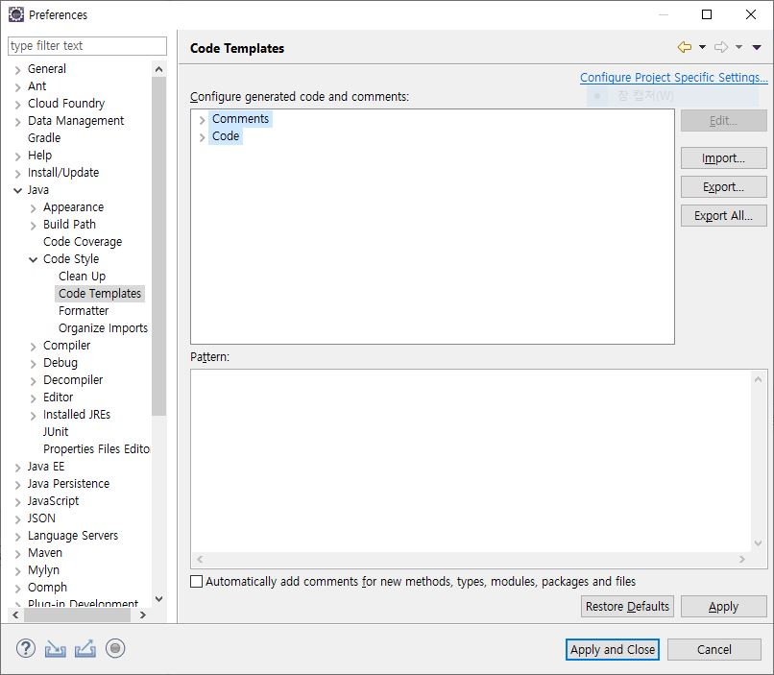

4

2
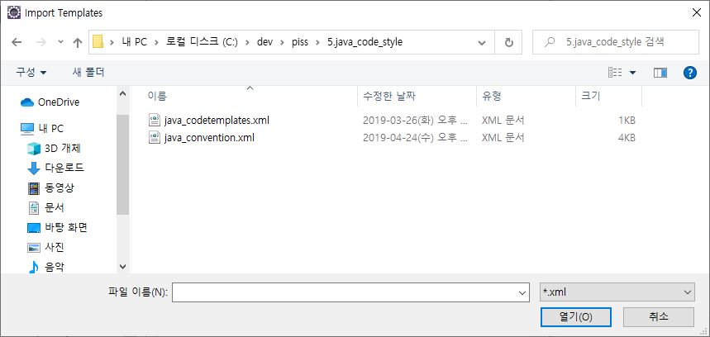

3

5

Window > Preferences 를 선택
Code Templates 를 선택
Import를 클릭합니다.
C:\dev\dbcm\5.java_code_style\java_codetemplates.xml 를 선택한 후 적용합니다.

Eclipse JDK 설정

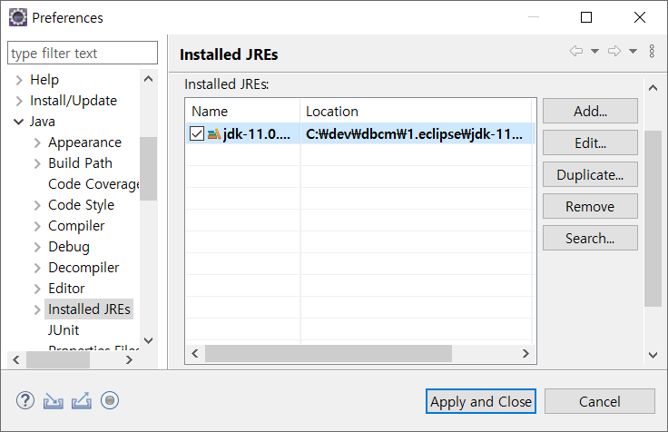
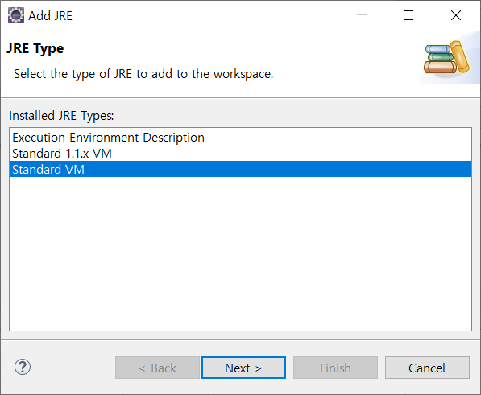

3

2
5
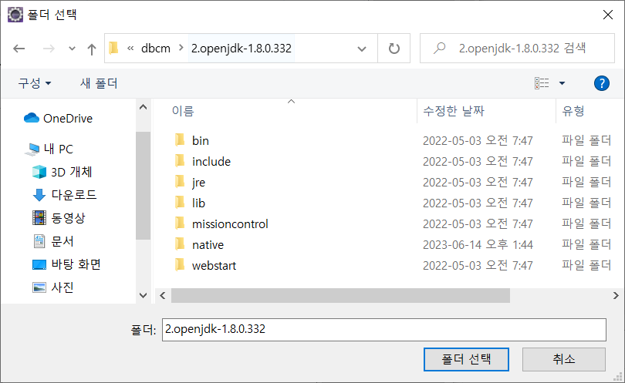
1
4

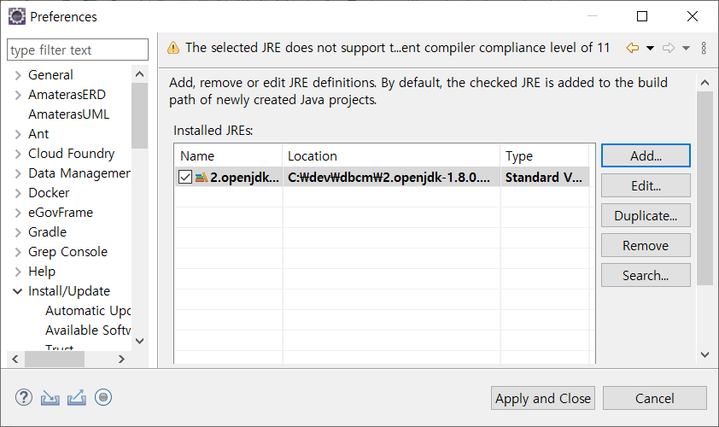

Window > Preferences > java > installed JREs를 선택
Jdk 11 Remove
Add를 클릭
Standard VM 선택 후 Next
2.openjdk-1.8.0.332를 선택 후 폴더 적용 후 Next
Apply and Close를 클릭

6

Validation 설정

1

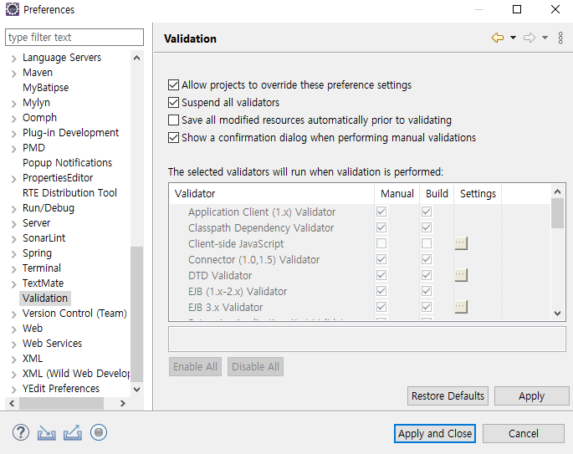

3

1

2

Window > Preferences 를 선택
Validation 을 선택
Suspend all validators check를 클릭합니다.
Apply and Close 를 클릭합니다.
4

Maven 설정

1
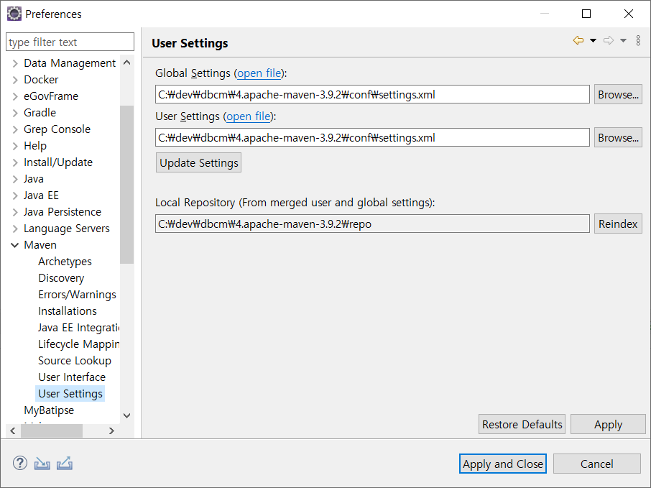

3

2

2

4

Window > Preferences 를 선택
User Setting을 를 선택합니다.
Browser를 클릭합니다.
C:\dev\dbcm\4.apache-maven-3.9.2\conf\setting.xml을 선택한 후 적용합니다.

형상관리 연동

Svn repositories 생성 ( 1/2 )

1
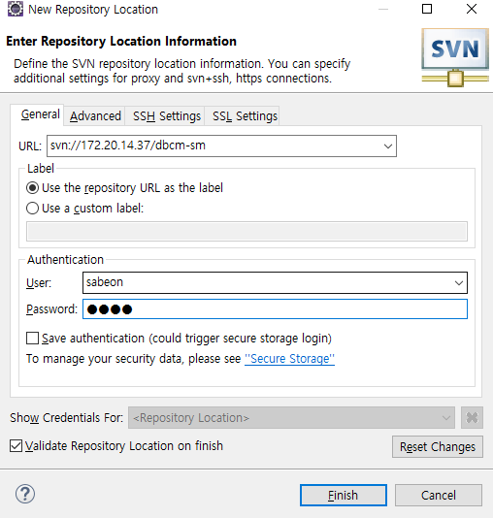

2

3

Svn Repositories> 마우스 오른쪽버튼 > new > Repository Location을 선택
url : svn://172.20.14.37/xxx
User / password 입력
Finish를 클릭합니다.

4

※ 형상관리 접속 계정은 AA 담당자에게 요청 바랍니다.

형상관리 연동

Svn repositories 생성 ( 2/2 )

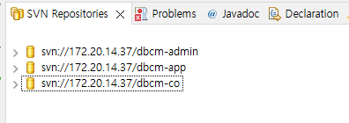

Ip주소 or domain
svn://172.20.14.37

같은 방법으로 아래 항목을 추가합니다.
{URL}/dbcm-app
{URL}/dbcm-admin
{URL}/dbcm-batch

※ 형상관리 접속 계정은 AA 담당자에게 요청 바랍니다.

형상관리 연동

Ignored Resources

Svn 동기화대상에서 제외 대상을 추가 할 수 있습니다.

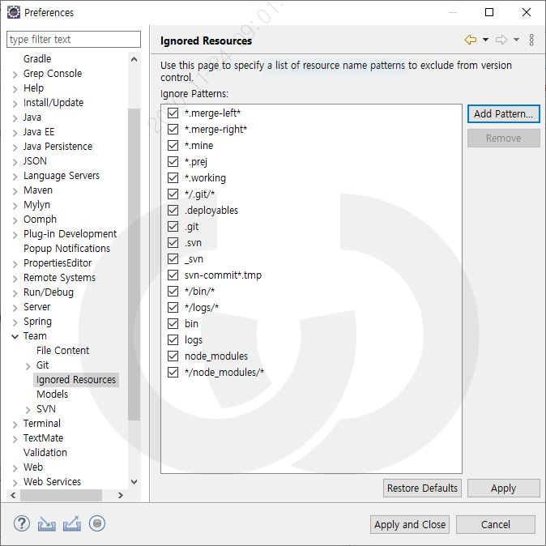

*/bin/*
*/logs/*
bin
logs
node_modules
*/node_modules/*
*/build/*
build
가 추가 되었는지 확인합니다.

Project Import

Import

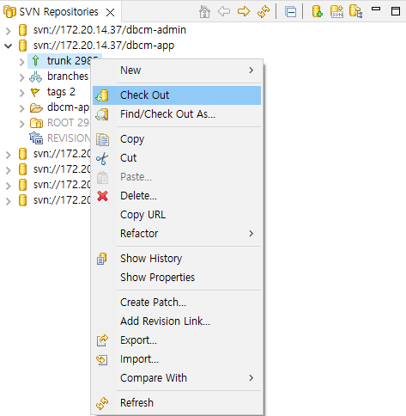
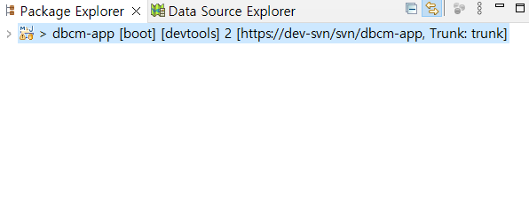

1
2

Ip주소 or domain
https://172.20.14.37

SVN Repositories > trunk > 마우스 오른쪽버튼 > check Out 선택
Project Explorer에서 해당 Project list를 확인 할 수 있습니다.

Embedded Tomcat 기동

Tomcat 기동 ( 1/2 )

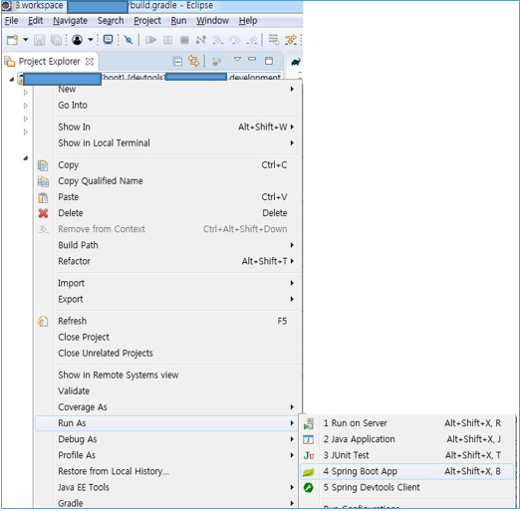

1

project 마우스 우클릭 > Run As > Spring Boot App 클릭.
※ Build가 정상적으로 완료되어야 Spring Boot App 메뉴가 보인다.

Embedded Tomcat 기동

Tomcat 기동 ( 2/2 )

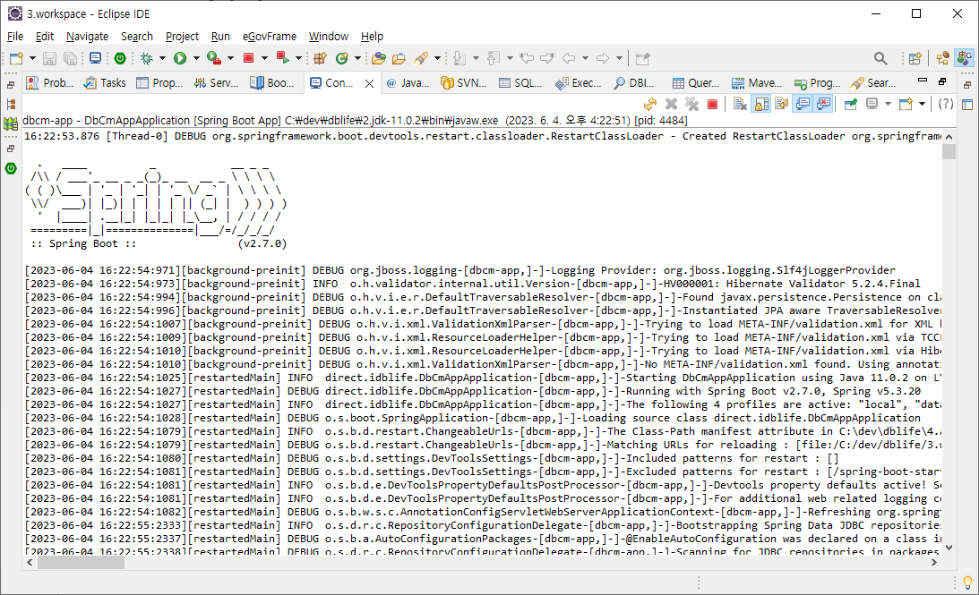

기타 Tools

Properties Editor

다국어, 한글 지원을 위하여 Resource Bundle을 작성함에 있어서 반드시 Eclipse에 설치하여 배포한 Properties Editor를 사용하시기 바랍니다.
properties 파일의 default editor를 Properties Editor로 지정하기 위한 방법을 설명합니다.

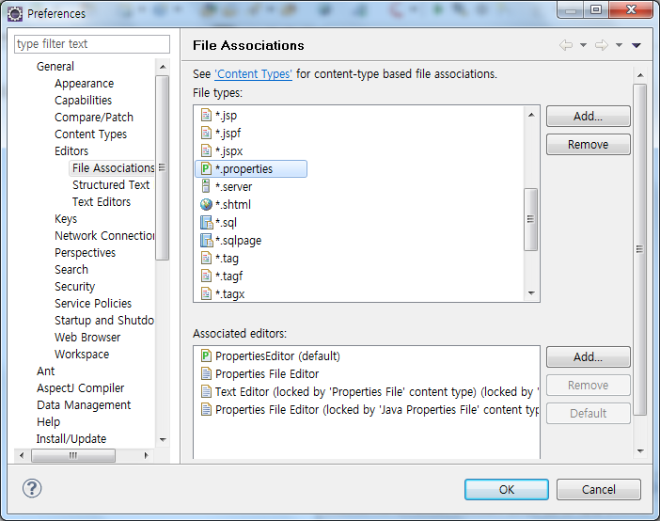

1
3

4
5
6

2

7

Properties Editor가 default로 되어 있지 않다면 반드시 Default 버튼을 클릭하여 default로 지정합니다.

